Sheet1
Phosphorylation site alignment
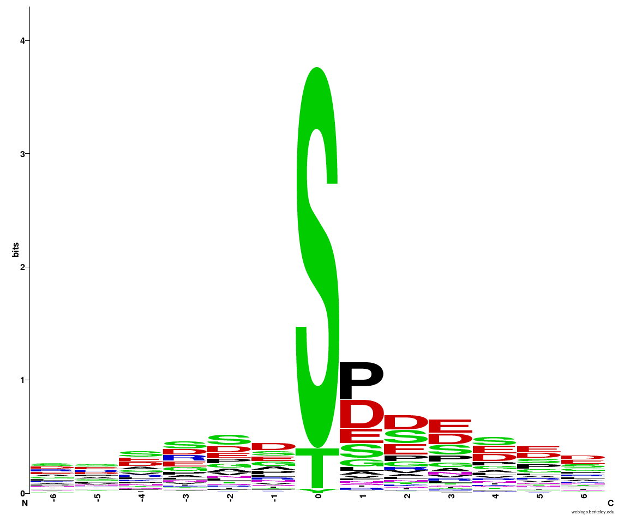

Multiple Alignment
FSSSPPSFRXXXX
GGVASPSFSSSFT
QRTRNDTPSPEPG
RRVRNDTPSPEAL
TRNDTPSPEPGLR
VRNDTPSPEALVN
AAERSRSPASADA
AAKALGSFRSQTH
AALLDDSDLSRFG
AALPPESPIDELR
AANGGASPPSSSS
AANIFHSDDEDEV
AAPAVASPKSGKK
AAPEEKSSDEELS
AAPRPPSPVREGS
AAVPVGTRGADSR
ADATDSSSDEEAA
ADPSSSSESEPQE
ADQISNSPEIKEP
ADSEDYSDXXXXX
ADSGSSSDEEGVS
AEDSDDSILVDEL
AEESDDSDNDLLR
AEESESSDDDFEN
AEESESSDDDFEN
AELNSDSERIEKP
AENESESEEPEFW
AEPDNTSPVPDNN
AERWIFSPVSGDA
AETPLPSPRLSSS
AEVGVDSDDDEPI
AEVIALSPKTLLA
AEVIALSPKTLMA
AEVIALSPKTLMA
AEVIALSPKTLMA
AEVIALSPKTLMA
AFESKWSPTPGQS
AFSDSDSESDGDL
AFSPSPSAPHSPH
AGDSDHSDLEASV
AGDSDNSDIEASV
AGELSQSHSIVRS
AGGPGLSPPDSDY
AGLGEGTPKSERS
AGLLSDSPPTSPL
AGREDESDDEPVE
AHDSSSSDSDNDK
AIFSDDSDEDVED
AIFWTDYVATRWY
AIKALGSFRSNPS
AIKALGSFRSNPT
AIPECNSSDFEEG
AKDPLQSPGSASG
AKKGADSDSGEEE
AKKGADSDSGEEE
AKNLSESSDSDIG
AKRAFDSPPGSNE
AKRAFDSPPPSNE
AKRTAFSDSDSES
AKSLAQSPMLACS
AKSVATTASVPTS
ALFRQGSNQVIEI
ALGSFRSNPSNXX
ALGSFRSQTHVXX
ALLEGGSDDEGAS
ALNTLQSFPRGME
AMFGGDSDDEEEI
ANIAGGSPTTQSN
ANNSPRSSPDVQD
ANQEDDSAXXXXX
ANVRYSSSPEATS
APARVPSPVRPPP
APEEKSSDEELSD
APEPGVSNPGVAD
APIQTWSGPLIDS
APPRPPSPVREGS
APSNANTPSKAKK
APSRTGSFGGAAS
APSRTGSFGGAAS
APTVTSSDVSGDE
APVEVSSDEEGFR
APVSMISDVSGDE
AQSLSRSLGSASI
ARDDSFSPEQKPR
ARDDSFSPEQKPR
ARDDSFSPEWKSR
ARDDSFSPEWKSR
ARISLSSAEEGSN
ARKLLATPTPMGT
ARLEDASDGESDG
ARLEEASDDESDG
ARLEEASDDESDG
ARLEGASDGESDG
ASALPDSPKYAST
ASDDSSSHNQLQR
ASDSDDSDGQKRV
ASDVHCSGSPLMT
ASETNSSHGGVTA
ASETSSSHGGVTA
ASGDSSSGDEGEI
ASGENASGXXXXX
ASKATASEPEEAE
ASLLNHSGRMQFT
ASNVFTSDTESDD
ASPQGPSPRVASP
ASPRGRSRSPDAD
ASPRGRSRSPDAD
ASQAIDSQSEEFV
ASQNAETPLPSPR
ASQPQPSPRQQVS
ASSPVLSEKHEQL
ATSSPNSARDIGQ
AVAKSETSDEDEE
AVASDDSSSHNQL
AVDIDESDEDDVK
AVDYESSDDDRHF
AVEEVKSSPEATR
AVEPDDSPRHTNE
AVIEDESGSDEEG
AVIEDESGSDEEG
AVIEDESGSDEEG
AVNNIDSSEDDDS
AVPSPLSEDMEES
AVSAPASPTHRHF
AVSQESSGSGATL
AVTETQSPVRSER
AVTETQSPVRSER
CFSKDKSDGSDSE
CLDDDCSDTSPVP
CLEDDESDGELSP
CLVRVNSDVGSVG
CPSRVLSPFREES
CSSPPVSPMAQSL
CTAPVGSASPRVR
DAAGGDSDDNLHS
DAASHVSRTDSVP
DAASNSSHQSGRR
DAASNSSHQSGRR
DADATDSSSDEEA
DAFSDDSVEDNSQ
DAGSSDSPDDSSL
DAISGNSELKNRK
DAISNSSHQSGRR
DAISNSSHQSGRR
DASDGESDGEHPY
DASETNSSHGGVT
DASETSSSHGGVT
DATDSSSDEEAAS
DAVSDDSDDTSPQ
DDAGRMSEDSGSD
DDCSDTSPVPSPK
DDDCSDTSPVPSP
DDDDSDTEDENVE
DDDEEGSGDEEDD
DDDEEGSGDEEDD
DDDGSLSPRGRSF
DDDGSLSPRGRSF
DDDKVESPVTRDD
DDDLDESSDSEDE
DDDMGFSLFDXXX
DDDSDKSPKVSSR
DDDTDDSDVEMAS
DDEDNWSLTSSAA
DDEEDFSSDDDEF
DDEEDISSDDDEF
DDEEDISSDDDEF
DDEEDSSEQETGT
DDEEFESDFDNLY
DDEYAASDDEEIA
DDFDNGSEEEDDE
DDFGMSSEEESEE
DDFGMSSEEESEE
DDFGMSSEEESEE
DDGSPDSGRNAVK
DDIFGETPTGVRK
DDLDESSDSEDEP
DDLESISARGADS
DDNTDDSDVEMAS
DDPCPSSDPDQPE
DDRSPIYDEEDDE
DDSDEESLDEDQK
DDSDSNTSDVKVE
DDSGGSSLYDNNL
DDSSDESGGEDEI
DEEAEESDDSDND
DEEDFSSDDDEFY
DEEDISSDDDEFY
DEEDISSDDDEFY
DEEDVESENEENE
DEEGDESEENADT
DEIDGKTPQTPSV
DEKLEESPVLGLL
DEKLEESPVLGLL
DELSEESREPASK
DELVEGSSEDDEE
DELVEGSSEDDEE
DESRGESGLADGR
DEVVVVSEGENSE
DFDNLYSTDEEIE
DFELHSSDDEAPR
DFGDDDTDDSDVE
DFGDDNTDDSDVE
DFPRTPSPVYSQS
DGANIPSPKVDGN
DGARESSLEPSEF
DGARESSLEPSEF
DGARESSLEPSEF
DGEHRFSQGQSMD
DGEPGPSSPLQRS
DGKTPQTPSVLGR
DGSDVVSPRNNNT
DGTCPGSPKVSPF
DGYRGGSRSPPYE
DHAKYESAEDDDQ
DHNANLTNRVITL
DIKSGDSEGEDED
DIKSGDSEGEDED
DILDGISSGGEVN
DISEAVSGSPDHY
DISEGESPLPSKK
DISEGESPLPSKK
DKDSASSDGEDLV
DKELQSSGNEDPL
DLASPISARRGKF
DLCHSDSDIEEIN
DLGSPVSPLRTRQ
DLKRTSSWENDWK
DLPSDDSPRRFAE
DMEDATSDGNVEQ
DMEDATSDGNVEQ
DMLEEDSGSDDEQ
DMLEEDSGSDDEQ
DNGGGFSPRKRSG
DNGRAPSHSPYGR
DNKTVSSDQTLGT
DNSRGSSLYDNDL
DNVQGNYDWDQQR
DNWSLTSSAASVR
DPDQPESASGLRR
DPERVLSGKLSES
DPNFRRSFFDGVS
DPNSDISPPRRQR
DPSGDTSDDNVVT
DPYSDISSDSDXX
DQDRPLTPPEGEE
DQRSRGSISPPPP
DQSSEGSSPGESP
DRGDVGSLGSLSD
DRHYSRSVSPQDG
DRLRSVSPTPKRG
DRQRSLTPISPAV
DRWGSGSESDESD
DSAENESESEEPE
DSDDEGTEPADED
DSDDVASSNIHLR
DSDEDDSDEESLD
DSDEGHSPNSKLN
DSDSNTSDVKVEK
DSEEESSEDEELP
DSGNSGSDEDLPK
DSGNSGSDEDLPK
DSGSSDSDDYASG
DSGSSDSDDYASG
DSLGGGSRNGRTR
DSLSPASLDSVVI
DSSSSDSDNDKPS
DTDDADSDEDDSD
DTDREESVERMDG
DTEEEETDIEDEI
DTEEEETDIEDEI
DTSPVPSPKRRKF
DVDNVESPKSDPD
DVDSGISDDEPLC
DVESDKSVSEVND
DVGHDLSVDNQSN
DVGSLGSLSDMDD
DVINNMSDEDEEG
DVNGGRSDSGEGF
DVVSGDSLDKISA
DYDWLLTPPGTPL
DYKRRNSISPPPP
DYKRRNSISPPPP
DYKRRNSISPPPP
DYKRRSSISPPPP
DYKRRSSISPPPP
EADAGGSPSLVAR
EAGVVQSDDDDDD
EAKEEKSESRQPS
EASDDESDGEHRF
EASDDESDGEHRF
EASPALSPEVGLE
EAVSQESSGSGAT
EDDDEGSGDEEDD
EDDMGNSEVGHNA
EDDSGGSSLYDNN
EDEAELSDWVGEL
EDEFMDSDDLANS
EDEMSDSGSTGGG
EDFVHSYPNSPYL
EDKDSASSDGEDL
EDLDLNSDGDDGF
EDLLRASAEVLGK
EDNGFNSDPQPTD
EDNSRGSSLYDND
EDNWSLTSSAASV
EDVEEDSDDQQFL
EEAPAESDQEDLD
EEDKSDSEDEDEG
EEDSEETEEDRDN
EEEEGGSDKETPA
EEELQASSWDHGE
EEHSAQSARNGCS
EEINLQSPKKPVD
EEKLDGSPVLGLL
EELISDSDEEEYE
EELQASSWDHGEP
EELSPGSDSGSMM
EENGELTDSEKDY
EEPEEESDDDMGF
EEPEEESDDDMGF
EEPEEESDDDMGF
EESQIATPASEIE
EETDDQSSEGSSP
EETDDQSSEGSSP
EETEDDSEFDEXX
EETEDDSEFDEXX
EEVEPESPKTRVD
EEVKLVSEDSGIQ
EEVYDDSEXXXXX
EFGERESQXXXXX
EFRESLTEDEEYG
EFSPCGTPTGLDS
EFTYNPSESNRYQ
EFVEAVSDNEADF
EGARSPSPEPIYD
EGARSPSPEPIYD
EGEDYASDAAGGD
EGEEEFTDDDGTR
EGFESWSPDNSPN
EGFSPPSSPPSQA
EGGSSGSSLDSRR
EGGSSGSSLDSRR
EGKDIKSGDSEGE
EGSEEGSPPRASA
EGSEEGTPPRASS
EGSESDSDADRAR
EGSESDSDADRAR
EGSVGESEALCPA
EHALPDSPFASPE
EHALPDSPFASPE
EIKEPCSEDEKLE
EIKEPCSEDEKLE
EKASSDSSQDNSX
EKDAVPSPLSEDM
EKEDAVSDDSDDT
EKELNISDDEFEE
EKQVFLSDSEDEK
EKQVFLSDSEDEK
EKSMPSSEEEDAA
ELRSVWSGSDEEK
ELSDDEYAASDDE
ELSESETESKPEK
ELSIGISPRHATR
ELSQSHSIVRSKV
ELVEGSSEDDEEE
ELVEGSSEDDEEE
ELVNVGSPLIDTG
EMASFGSQDGRKR
EMGMEGSPSPLAP
EMGVEGSPSPLAP
ENGHSRSLSPPPR
ENGHSRSLSPPPR
ENGRGSSPGSMPE
ENGRGSSPGSMPE
ENGRYASESDDSV
ENPLQASPEDVYD
EPALQESPETAKQ
EPASQGSAPLAEE
EPCAGPSPCVSPT
EPESVVSDDSLDG
EPETSDSGSMISG
EPETSDSGSMTSA
EPETSDSGSMTSG
EPFTAYSPASHAS
EPHDEDSTXXXXX
EPISPMSSRVSML
EPVFAKSDSEDEE
EQSENDSEEVGSE
EQSPVQSPSGSRK
ERAYFDSADWALG
EREASESEDVEED
EREDAGSSDSPDD
EREEELSPGSDSG
ERIVNQSEEAFLS
ERSRSQSIVDEEA
ERSRSQSIVDEEA
ERSRSQSIVDEEA
ERWNSDSDMDIDE
ERYDAFSDDSVED
ESAPSNSSMQQGK
ESDGELSPKKIGY
ESDKSVSEVNDED
ESDSDDSFGNPFD
ESEGAVSDDSLDG
ESGLNKSPRHSLT
ESGSERSEENHYP
ESTAVVSVPVCDE
ETDDQSSEGSSPG
ETDDQSSEGSSPG
ETGSPQSPQNVLS
ETGSPRSPQNILS
ETPALQSGRRKPG
ETSPDHSQDGLGS
EVDDLPSDDSPRR
EVIESGSERSEEN
EVKEPCSEDEEKL
EVPEADSPPAPSQ
EVVGLGSLSDVDD
EVYEIPSGDDDCS
FAESSDSDPGNPE
FAQVSTSDDEDEV
FAQVSTSDDEDEV
FASDTDSEDGGSS
FASGTGSPNYRKD
FCIWENTPSPPRN
FCIWENTPSPPRN
FDAASNSSHQSGR
FDAASNSSHQSGR
FDAASNSSHQSGR
FDEGDGSPAAVPD
FDNLYSTDEEIEN
FDSDEGYSPNSKL
FDSEEESSEDEEL
FDSPPGSNEHNLQ
FEFDAASNSSHQS
FEFDAASNSSHQS
FEFDAASNSSHQS
FESDADTVXXXXX
FFCSQASDLGIQM
FFEQLDSICSPLG
FFNNLPSPKADTP
FFNNLPSPKADTP
FFNNLPSPKADTP
FFNNLPSPKAYTP
FGDSEDSLEEAKS
FGLEDASDDETNR
FIEREASESEDVE
FLAGNLSFSRARV
FLASDESENDDDD
FLIRRLSSVPFID
FLLETGSPQSPQN
FLLETGSPRSPQN
FLSGEDSDINAAA
FPKLALSPVTPLN
FPSLPVSHGSPSS
FPSLPVSQGSPSS
FQDPQRSPXXXXX
FQGIEISSPANDS
FRESGDSDEEEED
FRGRLTSEDEELD
FSYLPASTPPSPS
FTDSSGSGDEDMM
FTSDTESDDDNVP
FVDWCPTGFKCGI
FVDWCPTGFKCGI
FVPEEGSDDEFDS
FVVHSGSESESES
FWSSPGSGSPPVS
FWTQGGSDTEEEE
FWTQGGSDTEEEE
FYMEPETSDSGSM
FYMEPETSDSGSM
FYMEPETSDSGSM
FYQDLASPISARR
GAANPPSPDGSSD
GAANPPSPDGSSD
GAEDDLSDXXXXX
GAPVEVSSDEEGF
GASDGESDGEHPF
GASEEDSDDEFYD
GASEEDSEDEFYD
GASPIDSPQRNTP
GAVSDDSLDGSSL
GCCSPSSPSSFGS
GCDWGHSDVSDGD
GCIASRSPSPGGT
GDDFGMSSEEESE
GDDFGMSSEEESE
GDDFGMSSEEESE
GDERWNSDSDMDI
GDGSVPSADLSFG
GDVATASDHXXXX
GEDDDDSDTEDEN
GEGTPKSERSDDI
GEHGGSSDGNEFP
GELGELSPDFRST
GELSPKSDELANN
GENSGHSVDDNSP
GEVYDDSEXXXXX
GEVYEDSDXXXXX
GFEEDKSDSEDED
GFPSLVSPRTQFN
GGAGNASPRTXXX
GGAGNASPRTXXX
GGDIDESDEEDIK
GGDRWGSGSESDE
GGKRNHSPIREGS
GGSDSDSDEGQDY
GGSDSDSDEGQDY
GGSSGSSLDSRRP
GGSSGSSLDSRRP
GHSRSLSPPPRDD
GHSRSLSPPPRND
GHVNDDSSDESGG
GIASLVSPCPVTP
GIRYGLSDDEFDG
GKLSESSGYAGSD
GKLSVDTDDNQRD
GLAYASSDDDDDD
GLDSADSEDYSDX
GLENFLSGEDSDI
GLFAESSDSDPGN
GLGLSYSSSGSEN
GLHKSDSVVAELG
GLQEATSSPNSAR
GLSYSSSGSENAG
GMEGSPSPLAPPK
GMEKTVSPQPGYP
GMSLSQSSNGFPM
GNAAGDSDDEGTE
GNASPRTXXXXXX
GNDNEGSSGTVEK
GNLSVESQGELVP
GNVPSSSSDDEDW
GNWGSPTDGIAPE
GPSPCVSPTVRDK
GQLEAFTPERDQP
GQNSSRSGGDQYD
GQPAEQSENDSEE
GRAPSHSPYGRER
GRERDSSDESDVG
GRGGDNSSEENDG
GRGGGGSDYEPGE
GRGHSKSPPYRGR
GRGLTQTPGSTFT
GRIASRSPSPGGT
GRMSEDSGSDDDX
GRQDHSSGVIQDR
GRSLGNSSDDNLE
GRVSDATPSVGRR
GRYASESDDSVDY
GSAKIASEGDNFG
GSDRLRSVSPTPK
GSDYSASPRGRNR
GSEEGLSPRASVS
GSEEGSSPRASVS
GSESDESDDENEP
GSKKEASDDDEQP
GSLDSNYNPVKGK
GSLGSLSDMDDLA
GSLWGGSDEELDK
GSLWGGSDEELDK
GSPDDSSEEDIFL
GSPQVPSPFSKGT
GSPTTQSNRIPSD
GSPVDLSPPRRNI
GSPVDLSPPRRNI
GSPVDLSPPRRNI
GSRITASIGSAKI
GTADSGSSSDEEG
GTDRQRSPAISED
GTDRQRSPAISED
...

